mybatis基本操作
MyBatis

 | 1 含义

 |  | MyBatis 是支持普通 SQL 查询,存储过程和高级映射的优秀持久层(ORM)框架。MyBatis 消除 了几乎所有 的 JDBC 代码和参数的手工设置以及结果集的检索

 |  | (半ORM 对象关系映射)

 | 2 优点

 | 3 实现sql语句基本操作

 |  | ① 放入jar包

 |  | ② 配置数据库连接

 |  |  | 新建mybatis-config.xml 用于数据库连接

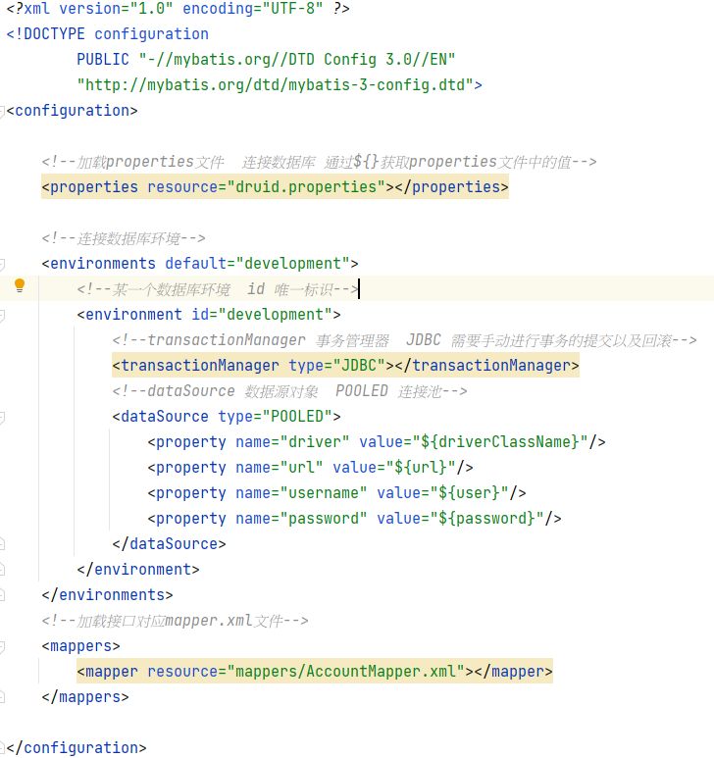

 |  | ③ 基本sql语句(增删改查)编写

 |  |  | 编写mapper.xml文件

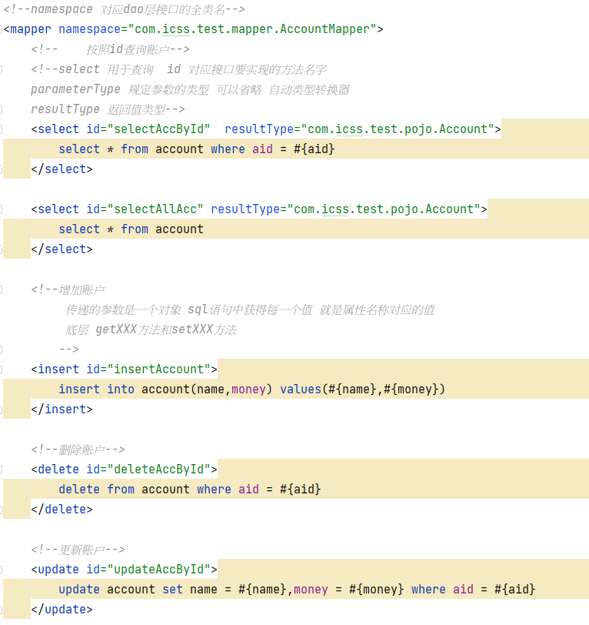

 |  |  |  |  |  |  |  | namespace：对应dao层接口

 |  |  |  |  |  |  |  | 标签中id： 代表接口中方法名称

 |  |  |  |  |  |  |  | parameterType 规定参数的类型 可以省略 自动类型转换器

 |  |  |  |  |  |  |  | resultType：返回值类型 如果是一个对象 属性名称和列名一致 可以自动映射

 |  | ④ 特殊

 |  |  | 多参数查询 | 按照多个条件查询

 |  |  |  | 方式一 | #{arg0} #{arg1}
 |  |  |  | 方式二 | #{param1} #{param2}
 |  |  |  | 方式三 接口方法参数添加@Param(value="参数名称")参数类型 参数1
 |  |  |  | xml中获取参数名称即@Param指定的参数名称
 |  |  |  | 方式四 封装Map为参数 定义键即为传递的参数名称

 |  |  | 模糊查询 | like

 |  | ⑤ #与$区别

 |  |  | # 占位符 相当于预编译处理 ? 防止sql注入 传递值 |  |  | 对应日期和字符串类型 | 默认添加单引号

 |  |  | $ 拼接 字符串拼接 不会添加单引号 传入什么就是什么

 |  |  | #相当于对数据 加上 双引号，$相当于直接显示数据

 |  |  | 1. #将传入的数据都当成一个字符串，会对自动传入的数据加一个双引号。如：order by #user_id#，如果传入的值是111,那么解析成sql时的值为order by "111", 如果传入的值是id，则解析成的sql为order by "id".

 |  |  | 2. $将传入的数据直接显示生成在sql中。如：order by $user_id$，如果传入的值是111,那么解析成sql时的值为order by user_id, 如果传入的值是id，则解析成的sql为order by id.

 |  |  | 3. #方式能够很大程度防止sql注入。

 |  |  | 4.$方式无法防止Sql注入。

 |  |  | 5.$方式一般用于传入数据库对象，例如传入表名.

 |  |  | 6.一般能用#的就别用$.

 |  |  | MyBatis排序时使用order by 动态参数时需要注意，用$而不是#

 |  | ⑥ 获取增加后的主键的值

 |  | 测试类：

动态sql
配置

 | configuration

 |  | <!--引入外部db.properties文件 -->
 |  | <properties resource="db.properties"></properties>

 | 连接数据库 替换为properties文件中属性



 | 设置别名

 | mappers

 |  | 扫描dao层接口对应的映射文件

 |  | ① | <mapper resource="com/icss/test/mapper/DeptMapper.xml"/> |  | 映射文件完整路径

 |  | ② | <package name="com.icss.test.dao"/> | package name="接口包的路径" |  | 注意：接口文件名字与映射文件名字一致 定义在同一个包

动态sql

 | ① if | test 条件判断

 | <where></where> 替换 where 1 = 1

 | ② chose when otherwise

 | Java 中的 switch 和 语句相似,MyBatis 提供 choose 元素。

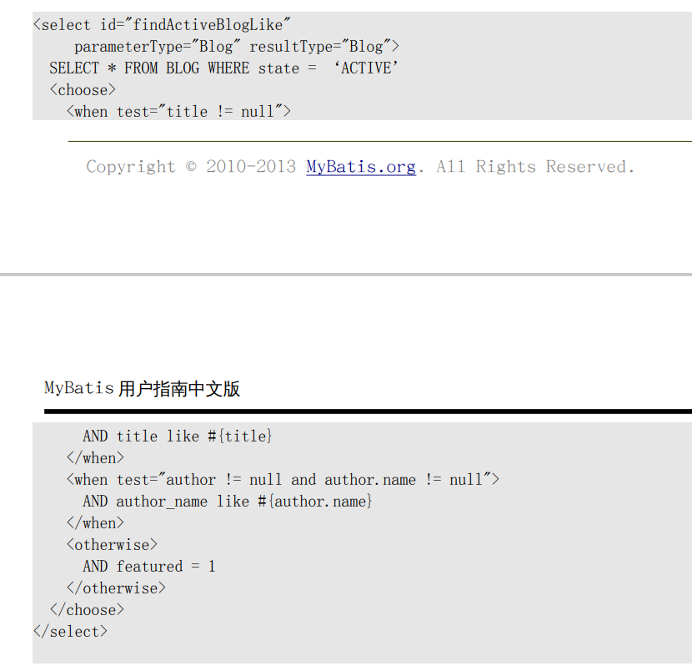

 | ③ set

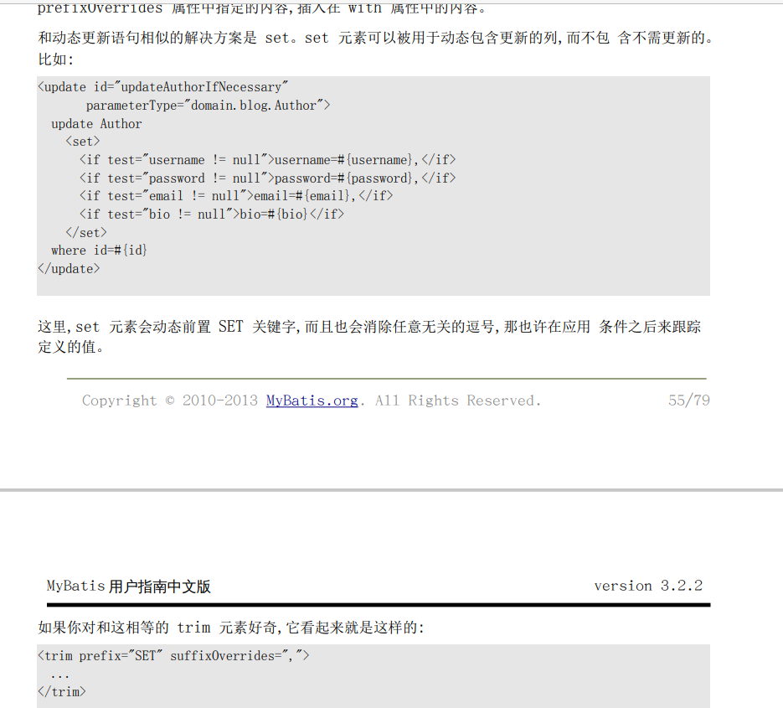

 | ④ foreach

 |  | 传入参数是一个集合 解析集合遍历 |  | SELECT * FROM customer WHERE uid IN (1,2,3)

 |  | collection 规定接收参数类型(List(list) 如果是set Map集合 (collection) 数组 （array) )
 |  | item 集合中每一个项目 index 索引下标
 |  | open 规定开始的内容
 |  | separator 分隔符
 |  | close 规定结束的内容

resultMap
resultType 自动映射结果集

 | 结果返回类型 |  | 要求:保持表中列名和类中属性名一致

当表中列名和类中属性名不一致 无法得到结果

 | ① 查询列做别名 别名和属性名一致

 | ② resultMap 结果映射

 |  | •id – 一个 ID 结果;标记结果作为 ID 可以帮助提高整体效能

 |  | •result – 注入到字段或 JavaBean 属性的普通结果

 |  | •association – 一个复杂的类型关联;许多结果将包成这种类型 •嵌入结果映射 – 结果映射自身的关联,或者参考一个

 |  | •collection – 复杂类型的集 •嵌入结果映射 – 结果映射自身的集,或者参考一个

resultMap 手动映射结果集

 | 案例

 |  | 一个员工对应一个部门

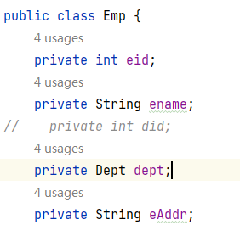

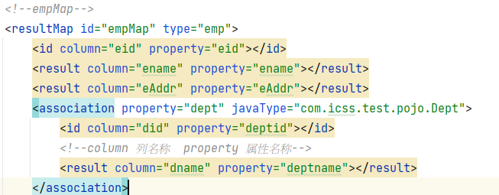

 |  | 或者

 |  | 或者 分步查询

 |  | 第一步

 |  | 第二步

 |  | 分步查询可以设置懒加载 当查询结果只有员工信息,可以不执行查询部门的信息

 |  | 全局设置

 |  | 单独设置 |  | fetchType="lazy"

 | 案例2

 |  | 一个部门多个员工

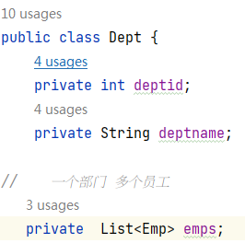

 |  | -- 部门表 (部门编号 部门名称 部门地址)

 |  | -- 员工表 (员工编号 员工名字 员工工资 部门编号)

 |  | #NAME?
 |  | -- 一对一关系：一个员工对应一个部门
 |  | #NAME?

 |  | -- 内连接:返回满足条件的数据
 |  | select * from emp e,dept d where e.did = d.DID and e.ENAME = 'tom';

 |  | -- 查询所有的员工(包括员工所在部门名称) 有的员工没有部门 外连接
 |  | -- List<Emp>
 |  | select e.eid,e.ENAME,e.ESAL,e.did,d.DNAME from emp e left join dept d on e.did = d.did

 |  | -- 一对多关系: 一个部门有多个员工
 |  | -- 查询所有部门以及部门对应的员工 有的部门没有员工
 |  | select d.did,d.dname,d.dloc,e.ename,e.esal from dept d left join emp e on d.did = e.did;

 |  | -- 建立主外键关联 约束不在数据库进行添加 逻辑通过java代码控制
 |  | -- 外键约束:级联删除(如果删除部门表中一行记录 如果部门编号被员工表数据引用 对应员工也会删除)
 |  | -- 级联置空 (如果删除部门表中一行记录 如果部门编号被员工表数据引用 对应员工的部门编号为空)

 |  | 多对多
 |  | 角色和用户表
 |  | -- 一个用户可以有多个角色 一对多
 |  | -- 一个角色可以分配给多个用户 一对多
 |  | -- 角色表 (角色编号 角色名称（超级管理员 普通管理员 普通员工...）)
 |  | -- A001 超级管理员
 |  | -- A002 普通管理员
 |  | -- A003 普通员工
 |  | -- 用户表 (用户编号 用户名字)
 |  | -- 1001 tom
 |  | -- 1002 jack
 |  | -- 1003 rose
 |  | 角色-员工 中间表(序号 (角色编号 用户编号))
 |  | -- 1001 A001
 |  | -- 1001 A003
 |  | -- 1002 A003

缓存
Cache

 | 1 缓存

 |  | 缓存是计算机中的一块存储区域，把数据放入到存储区域中，读取速度快

 | 2 缓存的类型

 |  | 一级缓存：会话缓存 SqlSession |  |  | 默认开启一级缓存 当执行关闭close()或者commit()方法 clearCache()等 清除缓存

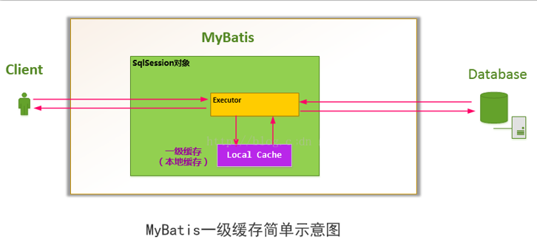

 |  | 二级缓存：针对全局 mapper文件实现二级缓存 |  |  |  | 作用域Mapper(Namespace)

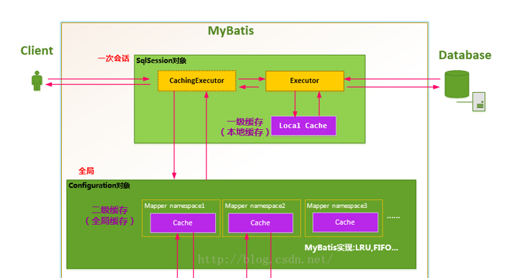

 | 3 二级缓存设置

 |  | mybatis-config.xml

 |  | 对应mapper文件

 |  |  | <!-- 开启二级缓存 -->
 |  |  | <cache></cache>

 |  | 具体方法 |  | 添加属性useCache="true"

 |  | 类要实现序列化接口

 |  | 注意：二级缓存使用需要把不同sqlSession关闭close() 或者 提交commit() 二级缓存才生效

 |  | 查询执行的顺序：

 |  |  | 二级缓存

 |  |  | 一级缓存

 |  |  | 数据库

注解和自动生成工具
简单注解

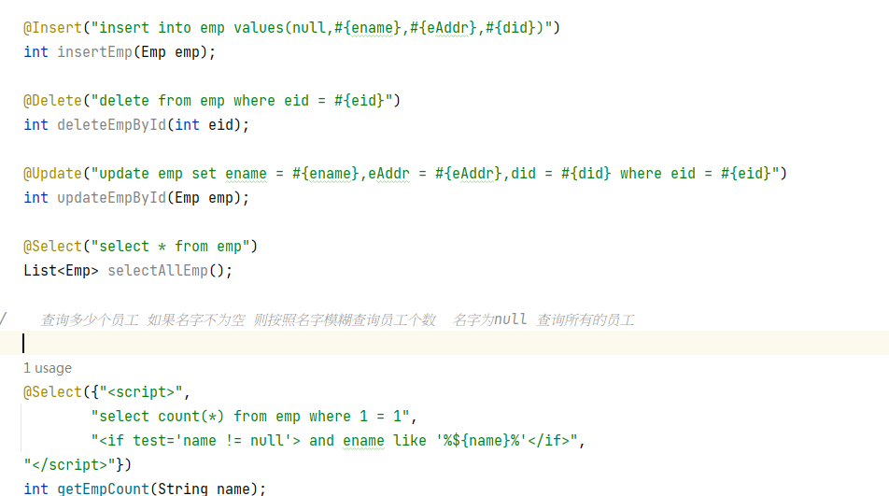

自动生成工具

 | mybatis-generator-core-1.3.2

 | 找到lib下generator.xml 更改 (定义pojo.dao.mapper包位置 表名字 实体类名字)

 | 执行 在lib路径下 执行 java -jar mybatis-generator-core-1.3.2.jar -configfile generator.xml -overwrite

